المؤشرات الكلية

سوق العراق للاوراق المالية
جلسة الاثنين 2025/5/12 |  |  |  | تقرير أسعار الأسهم المتداولة واخبار الشركات
الجلسة (82)

الاسهم المتداولة المدرجة و OTC |  |  | 569,746,924 |  |  | قيمة الأسهم المتداولة المدرجة و OTC |  | 1,474,987,106 |  |  | صفقات الشركات المدرجة وOTC | 826
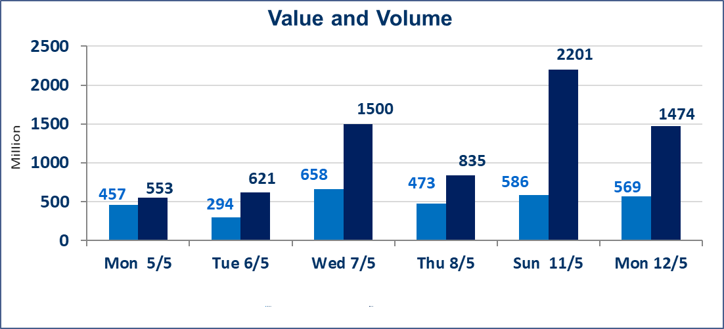
المؤشر60 ISX اليوم | 1017.23 |  | نقطة |  |  | المؤشر15 ISX اليوم | 1123.71 | نقطة
المؤشر 60 ISX السابق | 1026.81 |  | نقطة |  |  | المؤشر 15 ISX السابق | 1131.80 | نقطة
نسبة التغير | -0.93 |  | % |  |  | نسبة التغير | -0.71 | %
عدد النقاط | -9.58 |  | نقطة |  |  | عدد النقاط | -8.09 | نقطة

الشركات المدرجة | 104 | OTC | 11 | 115 |  | الشركات غير المتداولة المدرجة | 57 | OTC | 6 | 63
الشركات المتداولة | 32 | OTC | 1 | 33 |  | الشركات المرتفعة |  |  | 7
شركات الهيئة العامة |  |  |  | 7 |  | الشركات المنخفضة |  |  | 10
الموقوفة بقرار من هيأة الأوراق المالية |  |  |  | 8 |  | شركات الهيئة العامة OTC |  |  | 1
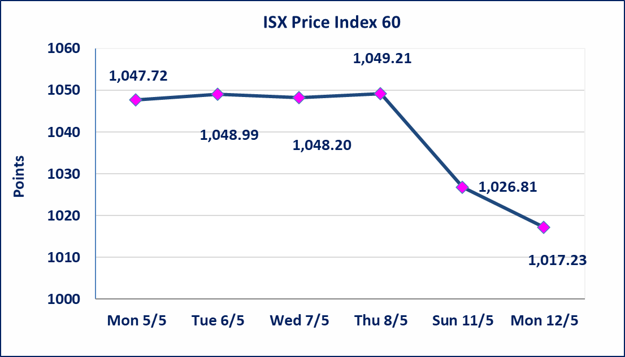
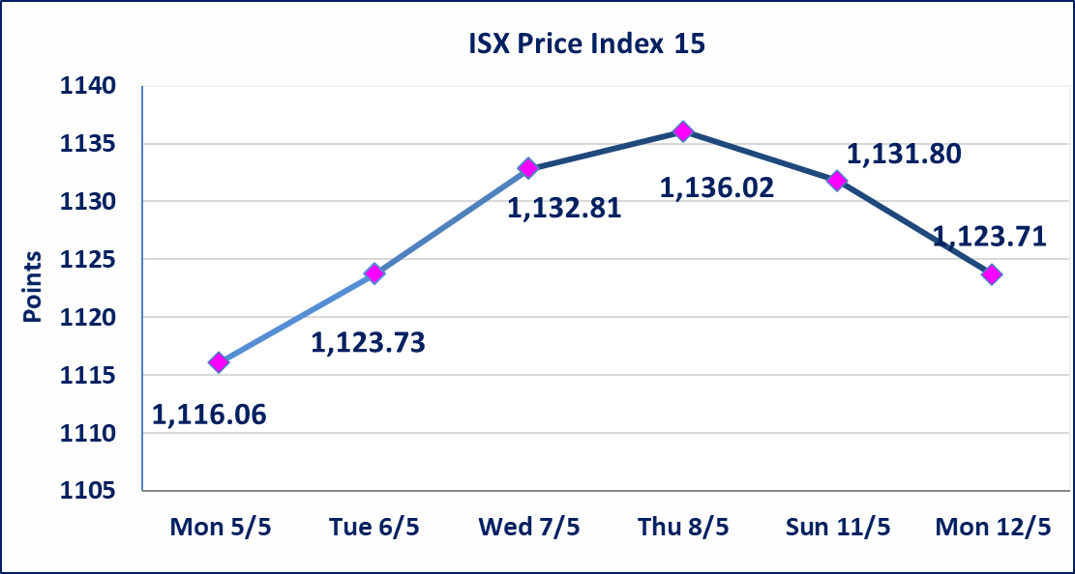

 | استنادا الى قرار مجلس الوزراء تعطيل الدوام الرسمي يومي الخميس الموافق 15 ايار و الاحد الموافق 18 ايار 2025لاستضافة القمة العربية في بغداد . و سيتم تنظيم الجلسات اعتبارا من يوم الاثنين 2025/5/19 حسب توقيتاتها الرسمية.
الاهلية للانتاج الزراعي(AAHP) | أرسل سوق العراق للاوراق المالية كتاب إلى شركة الاهلية للانتاج الزراعي للافصاح عن اهم الاحداث الجوهرية التي أدت إلى ارتفاع سعر السهم لجلستين بكامل نسبة التغير لجسلتي 5/8 و 2025/5/11.
دلنيا للتامين (NDIL) | تم البدء بعمليات ايداع شهادات اسهم مساهمين شركة دلنيا للتامين اعتباراً من جلسة الثلاثاء 2025/4/29 وسيتم اطلاق التداول بعد ايداع 5% من راس المال او بعد مرور (21) يوم من تاريخ بدء الايداع في منصة الشركات غير المدرجة ISX-OTC.
الحد الأعلى والادنى للتغير في السعر | نسبة التغير في المنصة النظامية (15%)، ونسبة التغير في المنصة الثانية (20%)، ونسبة التغير في المنصة الثالثة (5%) إرتفاعاً وإنخفاضاً من سعر الاغلاق السابق.
Web site : www.isx-iq.net E-mail : info-isx@isx-iq.net |  |  |  |  | 07834000034 - 07711211522 : ص . ب :3607 العلوية الهاتف |  |  |  |  |  | بغداد /الكرادة/ قرب المسرح الوطني /مجاور مصرف الخليج التجاري

نسبة التغير
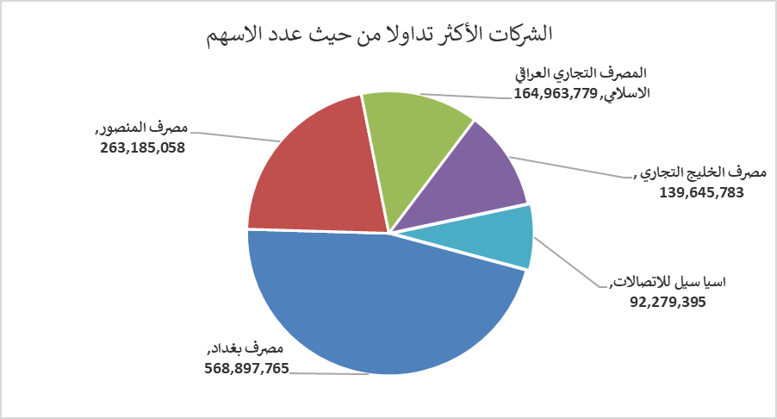
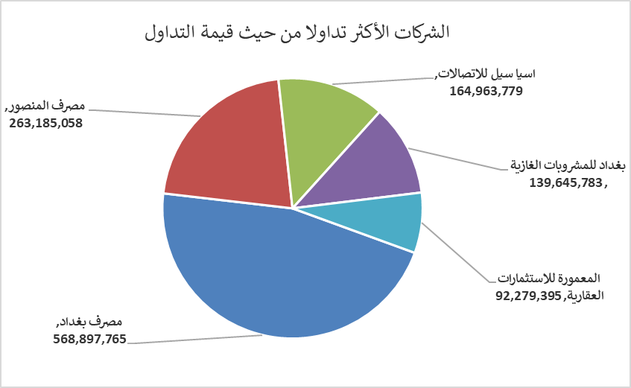
الشركات الأكثر ارتفاعاً وانخفاضاً

نسبة التغير لاسعار الاغلاق الاكثر ارتفاعاً |  |  |  | نسبة التغير لاسعار الاغلاق الاكثر انخفاضاً
اسم الشركة | اغلاق | التغير(%) | الاسهم المتداولة | اسم الشركة | اغلاق | التغير (%) | الاسهم المتداولة
الاهلية للانتاج الزراعي | 2.640 | 14.78 | 129,883 | مصرف عبر العراق للاستثمار | 0.840 | -7.69 | 1,000,000
الهلال الصناعية | 2.110 | 4.98 | 2,109,512 | فندق فلسطين | 23.000 | -4.17 | 100,000
نقل المنتجات النفطية | 0.740 | 4.23 | 249,942 | المعمورة للاستثمارات العقارية | 4.810 | -3.80 | 18,904,276
الموصل لمدن الالعاب | 7.500 | 4.17 | 270,000 | مصرف بغداد | 3.990 | -2.21 | 142,140,186
مصرف اشور الدولي | 0.290 | 3.57 | 1,500,000 | بغداد للمشروبات الغازية | 4.570 | -1.72 | 30,368,225
الشركات الأكثر نشاطاً من حيث عدد الأسهم المتداولة (حجم التداول) والقيمة المتداولة

الشركات الاكثر نشاطا حسب الاسهم المتداولة (حجم التداول) |  |  |  | الشركات الاكثر نشاطا حسب القيمة المتداولة
اسم الشركة | اغلاق | التغير(%) | الاسهم المتداولة | اسم الشركة | اغلاق | التغير (%) | القيمة المتداولة
مصرف المنصور | 1.660 | 0.00 | 157,749,634 | مصرف بغداد | 3.990 | -2.21 | 568,897,765
مصرف بغداد | 3.990 | -2.21 | 142,140,186 | مصرف المنصور | 1.660 | 0.00 | 263,185,058
المصرف التجاري العراقي الاسلامي | 0.910 | 0.00 | 98,897,936 | اسيا سيل للاتصالات | 12.930 | -0.54 | 164,963,779
بغداد للمشروبات الغازية | 4.570 | -1.72 | 30,368,225 | بغداد للمشروبات الغازية | 4.570 | -1.72 | 139,645,783
المعمورة للاستثمارات العقارية | 4.810 | -3.80 | 18,904,276 | المعمورة للاستثمارات العقارية | 4.810 | -3.80 | 92,279,395

